상품제안서
롤리폴리 엣지 티 텀블러 400ml | 상품코드: F16342

 |  |  |  |  |  |  | 02-412-0044 | www.easy1.co.kr
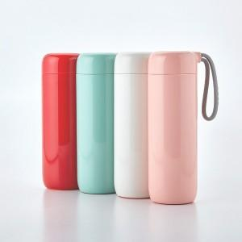 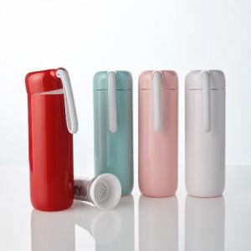

【상세/제작정보】 | 하단에 설계된 흡판에 의해 넘어지지 않는 보온보냉 진공 티 텀블러

【인쇄/포장옵션】 | 실크, 풀칼라 / 포장지포장

【공급단가】 | 수량 | 50~ | 100~ | 500~ | 1,000~ | 2,000~
*VAT별도 | 단가 | 27,300원 | 26,880원 | 26,250원 | 25,200원 | 24,140원

【상품 URL】 | http://www.easy1.co.kr/src/goods_detail.php?gdno=16342

